gitでのコミット
共同開発チュートリアル

 | ■git初期設定

 |  | コミットを行う前にコミット者が区別できるようにユーザ情報を登録する必要があります。
 |  | GitHubで登録したユーザ名とメールアドレスを「git config --global user.name ユーザ名」「git config --global user.email メールアドレス」
 |  | で設定してください。

 |  | また、これらの設定は「git config --list」で確認することができます。

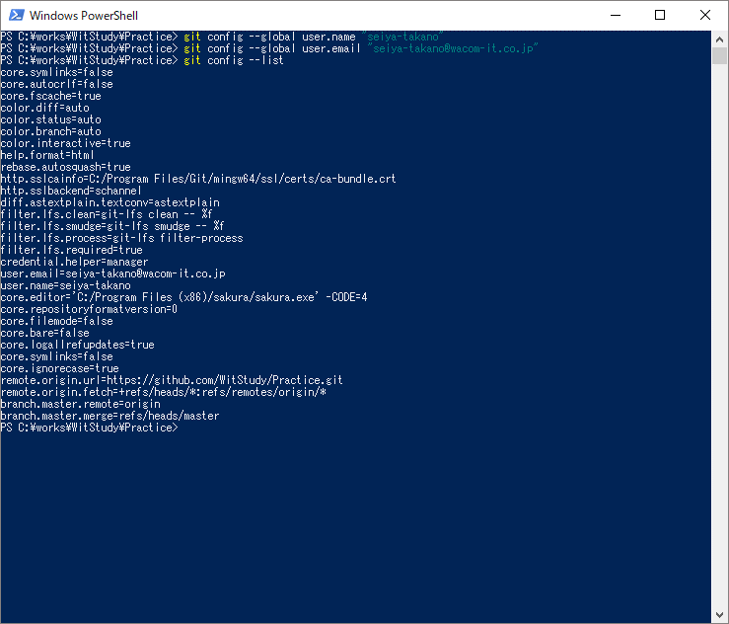

 | ■Gitでのコミット

 |  | 先ほど、取得したPracticeディレクトリ直下に「member.txt」というファイルがあります。
 |  | このファイルにはWitStudyのメンバが書いてあります。試しに自分の名前を追加してみてください。

 |  | ファイルの編集が終わったら、git cloneを行ったディレクトリで「git status」と入力してください。
 |  | 変更を加えたファイル一覧が赤く表示されます。（Subversionの「変更をチェック」に似た機能）

 |  | 表示された変更のあったファイルを「git add ファイルのパス」で追加することができます。（Subversionの「追加」に似た機能）
 |  | 変更ファイルを追加した状態で再度「git status」と入力してください。追加ファイルが緑色に表示されていれば正しく追加が行われています。

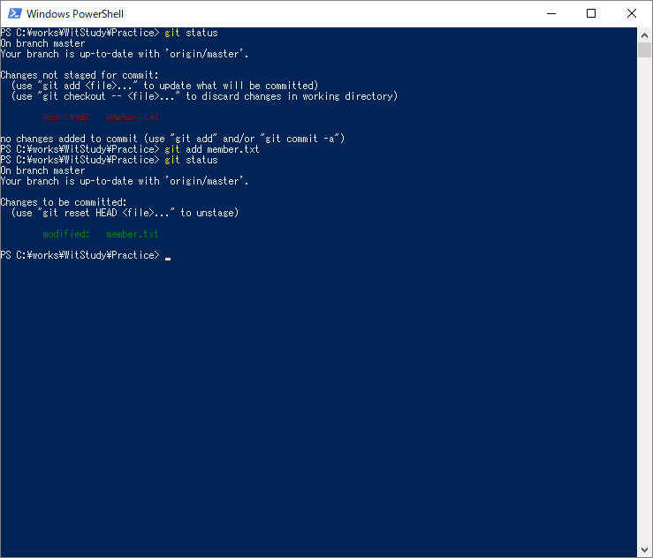

 |  | コミットしたいファイルをすべて追加したら、「git commit」と入力します。
 |  | viエディタが開かれるので、コミット内容を入力してください。（Subversionの「コミットメッセージ」に似た機能）

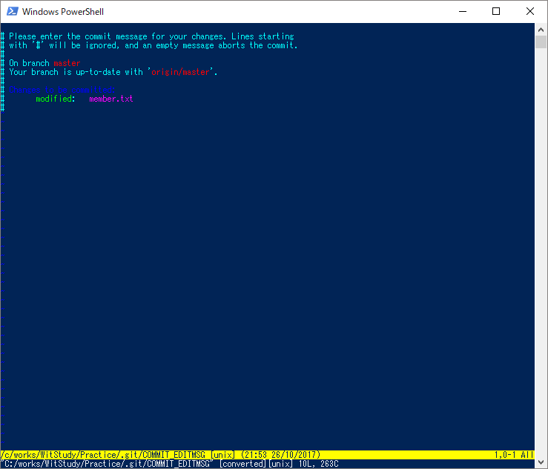

 |  | また、git commit時のエディタは「git config --global core.editor」で好きなエディタに変更できます。

 |  | 例） サクラエディタで開く
 | git config --global core.editor "'C:/Program Files (x86)/sakura/sakura.exe' -CODE=4"

 |  | gitではコミットした段階では大元のソースに変更が反映されていません。
 |  | 「git push origin ブランチ名」コマンドでコミットを反映させてください。
 |  | （ブランチについては省略します。ここでは master ブランチを扱うものとしてください。）
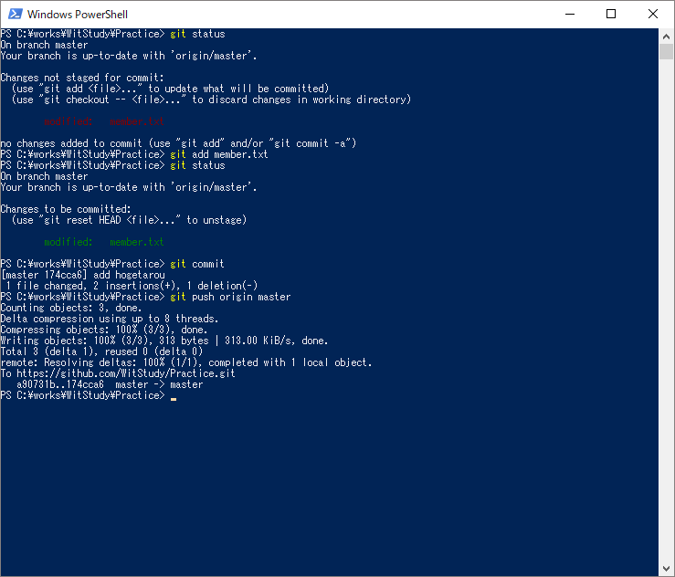

 |  | また、この際下のような画面が出ることがあります。GitHubに登録したアカウントで認証を行ってください。

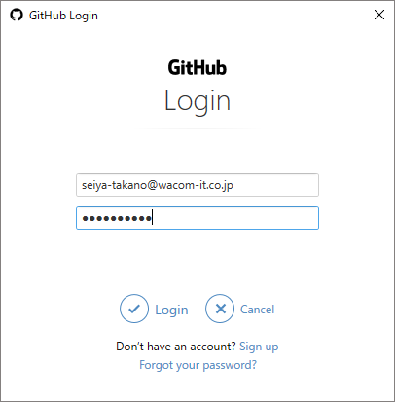

 |  | 以上で、コミットが完了となります。GitHubのPracticeリポジトリでコミットを確かめてみてください。

 |  | https://github.com/WitStudy/Practice

